상품제안서
스마일가방 보스턴백 크로스백 | 상품코드: F22503

 |  |  |  |  |  |  | 02-412-0044 | www.easy1.co.kr
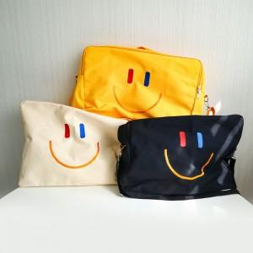 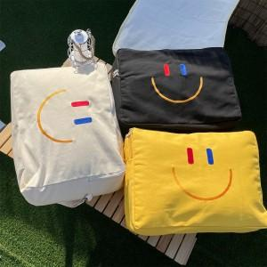 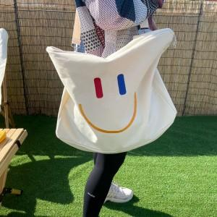

【상세/제작정보】

【인쇄/포장옵션】 | 스티커 / 포장불가능

【공급단가】 | 수량 | 50~ | 100~ | 500~ | 1,000~ | 2,000~
*VAT별도 | 단가 | 8,500원 | 8,190원 | 7,870원 | 7,560원 | 7,370원

【상품 URL】 | https://dev.easy1.co.kr:443/src/goods_detail.php?gdno=22503

